Саларьево
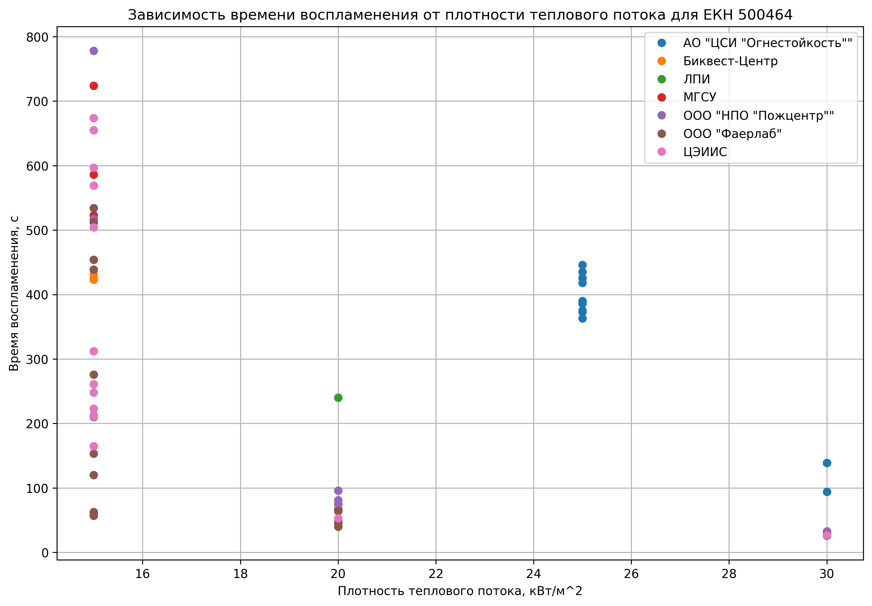
 | Служебный идентификатор | Наименование материала | ЕКН | 2.5 Наименование лаборатории | 2.9 Плотность теплового потока для эксперимента | 2.11 Время воспламенения, с
0 | 1 | ПВХ Logicroof V-RP 1,5 мм мембрана серая 2,10x20 м | 500464 | ЦЭИИС | 30, 20, 10, 15, 15, 15 | 27.0, 53.0, None, 261.0, 312.0, 165.0
3 | 12 | ПВХ Logicroof V-RP 1,5 мм мембрана серая 2,10x20 м | 500464 | ООО "Фаерлаб" | 10, 10, 15, 15, 15, 10, 20, 30 | None, None, 59.0, 57.0, 62.0, None, 48.0, 27.0
4 | 13 | ПВХ Logicroof V-RP 1,5 мм мембрана серая 2,10x20 м | 500464 | МГСУ | 10, 10, 15, 15, 15, 10, 20, 30 | None, None, 523.0, 724.0, 586.0, None, 67.0, 32.0
5 | 14 | ПВХ Logicroof V-RP 1,5 мм мембрана серая 2,10x20 м | 500464 | Биквест-Центр | 10, 10, 15, 15, 15, 10, 20, 30 | None, None, 423.0, 431.0, 425.0, None, 64.0, 32.0
17 | 25 | ПВХ Logicroof V-RP 1,5 мм мембрана серая 2,10x20 м | 500464
25 | 32 | ПВХ Logicroof V-RP 1,5 мм мембрана серая 2,10x20 м | 500464 | ЛПИ | 20, 20, 15, 15, 15 | 240.0, None, None, None, None
27 | 34 | ПВХ Logicroof V-RP 1,5 мм мембрана серая 2,10x20 м | 500464 | ООО "Фаерлаб" | 15, 15, 15, 10, 10, 10, 20, 30 | 439.0, 120.0, 63.0, None, None, None, 45.0, 26.0
28 | 35 | ПВХ Logicroof V-RP 1,5 мм мембрана серая 2,10x20 м | 500464 | ООО "Фаерлаб" | 15, 15, 15, 10, 10, 10, 20, 30 | 454.0, 276.0, 534.0, None, None, None, 40.0, 28.0
29 | 36 | ПВХ Logicroof V-RP 1,5 мм мембрана серая 2,10x20 м | 500464
30 | 37 | ПВХ Logicroof V-RP 1,5 мм мембрана серая 2,10x20 м | 500464 | ООО "Фаерлаб" | 10, 10, 15, 15, 15, 10, 20, 30 | None, None, 153.0, 512.0, 210.0, None, 64.0, 28.0
31 | 38 | ПВХ Logicroof V-RP 1,5 мм мембрана серая 2,10x20 м | 500464
32 | 39 | ПВХ Logicroof V-RP 1,5 мм мембрана серая 2,10x20 м | 500464 | ООО "НПО "Пожцентр"" | 15, 15, 15, 10, 20, 30 | 517.0, 778.0, None, None, 75.0, 33.0
33 | 4 | ПВХ Logicroof V-RP 1,5 мм мембрана серая 2,10x20 м | 500464 | АО "ЦСИ "Огнестойкость"" | 20, 20, 20, 25, 25, 25, 20, 30 | None, None, None, 390.0, 363.0, 418.0, None, 139.0
35 | 41 | ПВХ Logicroof V-RP 1,5 мм мембрана серая 2,10x20 м | 500464 | ЦЭИИС | 15, 15, 15 | 569.0, 655.0, 248.0
36 | 42 | ПВХ Logicroof V-RP 1,5 мм мембрана серая 2,10x20 м | 500464 | ЦЭИИС | 15, 15, 15, 15, 15 | 597.0, 674.0, None, 504.0, None
37 | 43 | ПВХ Logicroof V-RP 1,5 мм мембрана серая 2,10x20 м | 500464 | ЦЭИИС | 15, 15, 15 | 213.0, 223.0, 211.0
39 | 5 | ПВХ Logicroof V-RP 1,5 мм мембрана серая 2,10x20 м | 500464 | АО "ЦСИ "Огнестойкость"" | 20, 20, 25, 25, 25, 20, 30, 20, 20, 25, 25, 25, 20, 30 | None, None, 375.0, 373.0, 386.0, None, 139.0, None, None, 426.0, 435.0, 446.0, None, 94.0
44 | 56 | ПВХ Logicroof V-RP 1,5 мм мембрана серая 2,10x20 м | 500464
45 | 57 | ПВХ Logicroof V-RP 1,5 мм мембрана серая 2,10x20 м | 500464
49 | 9 | ПВХ Logicroof V-RP 1,5 мм мембрана серая 2,10x20 м | 500464 | ООО "НПО "Пожцентр"" | 20, 20, 15, 15, 15, 10, 20, 30 | 81.0, 96.0, None, None, None, None, 75.0, 32.0

